каталог T&H
№ | Артикул | Оптовая цена | Доступные цвета | 48 | 50 | 52 | 54 | 56 | 60 | 62 | 64 | 66 | 68 | Состав | Наполнитель | Фото | Фото | Фото | Фото | Фото | Фото | Фото | Фото | Фото | Фото | Фото | Фото | Комментарии к заказу | Сумма
ВЕСЕННЯЯ КОЛЛЕКЦИЯ МУЖСКИХ КУРТОК 2018
Компания Амимода представляет вам новую весеннюю коллекцию мужских курток 2018. Легкий стиль по доступным ценам! Красивые куртки подчеркивают ваши формы и придают легкость движениям! Вся коллекция представлена размерной линейкой 48-56! Все цены БЕЗ НДС. Производство: Россия.
1 | С007 | 950 | • Чёрный |  |  |  |  |  |  |  |  |  |  | Полиэстр 100% | без наполнителя | 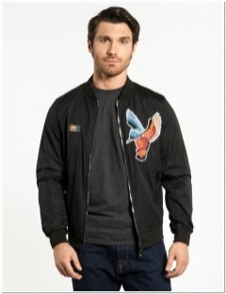 | 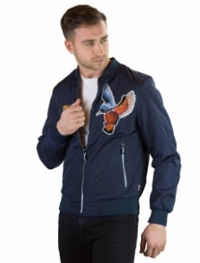
 |  |  | • Синий
 |  |  | •
 |  |  | •
 |  |  | •
 |  |  | •
 |  |  | •
 |  |  | • |  |  |  |  |  |  |  |  |  |  |  |  | С007-01 | С007-02
 |  |  | • |  |  |  |  |  |  |  |  |  |  |  |  | Чёрный | Синий
2 | С100 | 1350 | • Чёрный |  |  |  |  |  |  |  |  |  |  | Полиэстр 100% | Холлофайбер |  | 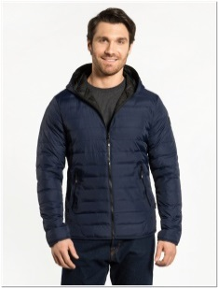 | 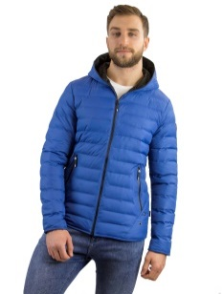 |  |  |  | 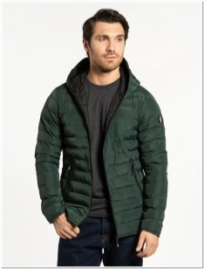
 |  |  | • Синий
 |  |  | • Голубой
 |  |  | • Серый
 |  |  | • Бордовый
 |  |  | • Тёмно-синий
 |  |  | • Тёмно-зелёный
 |  |  | • |  |  |  |  |  |  |  |  |  |  |  |  | С100-01 | С100-02 | С100-05 | С100-08 | С100-10 | С100-11 | С100-12
 |  |  | • |  |  |  |  |  |  |  |  |  |  |  |  | Чёрный | Синий | Голубой | Серый | Бордовый | Тёмно-синий | Тёмно-зелёный
3 | С102 | 1350 | • Чёрный |  |  |  |  |  |  |  |  |  |  | Полиэстр 100% | Холлофайбер | 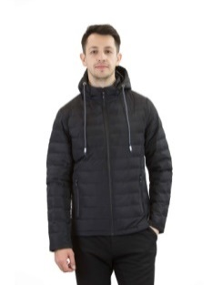 | 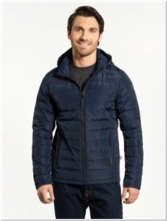 | 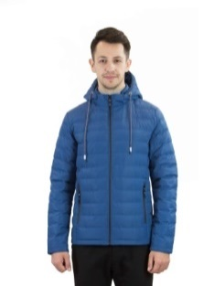 | 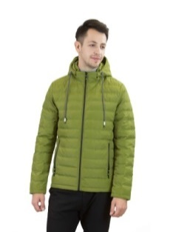 | 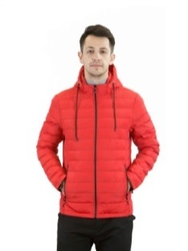
 |  |  | • Синий
 |  |  | • Голубой
 |  |  | • Светлый хаки
 |  |  | • Красный
 |  |  | •
 |  |  | •
 |  |  | • |  |  |  |  |  |  |  |  |  |  |  |  | C102-01 | C102-02 | C102-05 | C102-06 | C102-07
 |  |  | • |  |  |  |  |  |  |  |  |  |  |  |  | Чёрный | Синий | Голубой | Светлый хаки | Красный
4 | С103 | 1350 | • Чёрный |  |  |  |  |  |  |  |  |  |  | Полиэстр 100% | Синтепон | 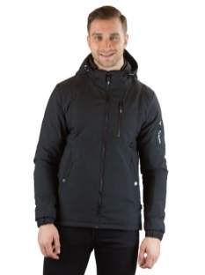 |  | 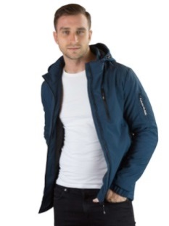 | 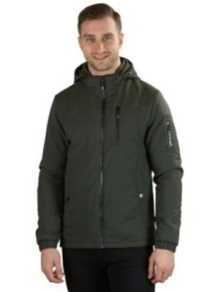
 |  |  | • Синий
 |  |  | • Индиго
 |  |  | • Хаки
 |  |  | •
 |  |  | •
 |  |  | •
 |  |  | • |  |  |  |  |  |  |  |  |  |  |  |  | С103-01 | С103-02 | С103-03 | С103-04
 |  |  | • |  |  |  |  |  |  |  |  |  |  |  |  | Чёрный | Синий | Индиго | Хаки
5 | С104 | 1390 | • Чёрный |  |  |  |  |  |  |  |  |  |  | Полиэстр 100% | Холлофайбер | 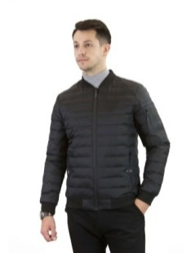 | 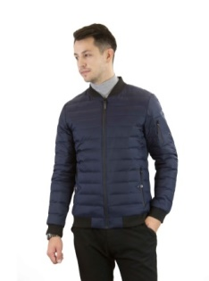 | 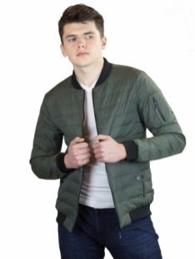 | 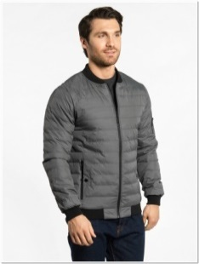 | 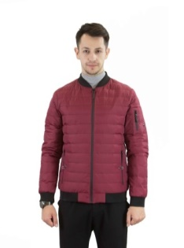 | 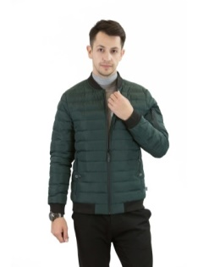 | 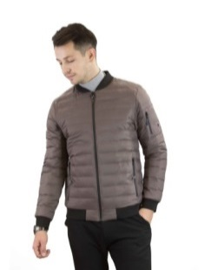 | 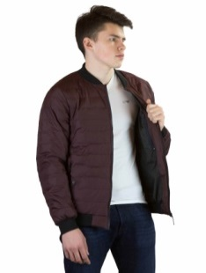 | 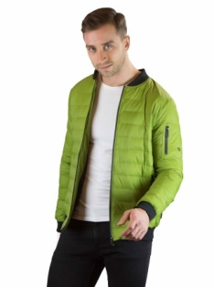
 |  |  | • Синий
 |  |  | • Хаки
 |  |  | • Серый
 |  |  | • бордовый
 |  |  | • Тёмно-зелёный
 |  |  | • Бежевый
 |  |  | • Тёмно-бордовый |  |  |  |  |  |  |  |  |  |  |  |  | C104-01 | C104-02 | C104-04 | C104-08 | C104-10 | C104-12 | C104-14 | C104-15 | C104-16 | C104-18 | C104-19 | C104-20
 |  |  | • Темный хаки |  |  |  |  |  |  |  |  |  |  |  |  | Чёрный | Синий | Хаки | Серый | бордовый | Тёмно-зелёный | Бежевый | Тёмно-бордовый | Салатовый | Светло-серый | Песочный | Темный хаки
6 | С105 | 1550 | • Чёрный |  |  |  |  |  |  |  |  |  |  | Полиэстр 100% | Синтепон |  |  | 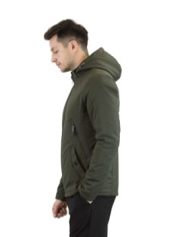 | 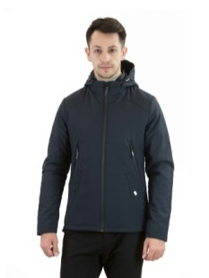
 |  |  | • Индиго
 |  |  | • Хаки
 |  |  | • Тёмно-синий
 |  |  | •
 |  |  | •
 |  |  | •
 |  |  | • |  |  |  |  |  |  |  |  |  |  |  |  | C105-01 | C105-03 | С105-04 | С105-11
 |  |  | • |  |  |  |  |  |  |  |  |  |  |  |  | Чёрный | Индиго | Хаки | Тёмно-синий
7 | С106 | 1350 | • Чёрный |  |  |  |  |  |  |  |  |  |  | Полиэстр 100% | Холлофайбер | 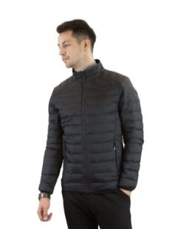 | 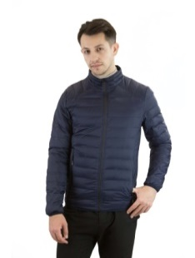 |  | 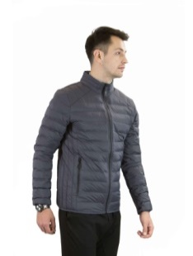 | 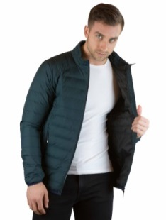 | 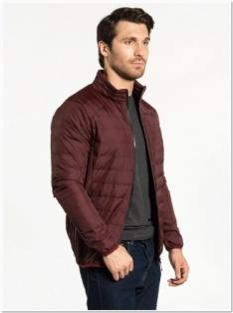 | 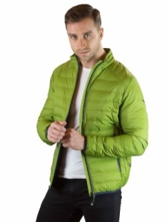 | 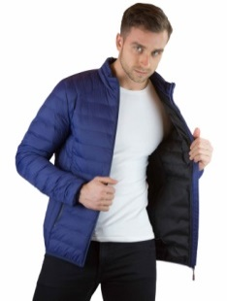
 |  |  | • Синий
 |  |  | • Хаки
 |  |  | • Серый
 |  |  | • Тёмно-зелёный
 |  |  | • Тёмно-бордовый
 |  |  | • Салатовый
 |  |  | • Светло-синий |  |  |  |  |  |  |  |  |  |  |  |  | С106-01 | С106-02 | С106-04 | С106-08 | С106-12 | С106-15 | С106-16 | С106-17
 |  |  | • |  |  |  |  |  |  |  |  |  |  |  |  | Чёрный | Синий | Хаки | Серый | Тёмно-зелёный | Тёмно-бордовый | Салатовый | Светло-синий
8 | С107 | 1550 | • Чёрный |  |  |  |  |  |  |  |  |  |  | Полиэстр 100% | Холлофайбер | 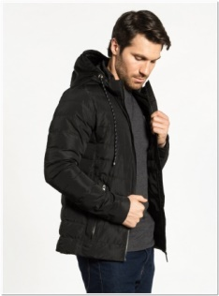 | 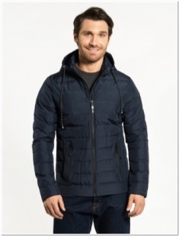 | 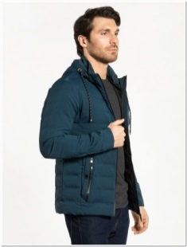 | 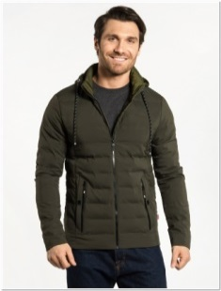 | 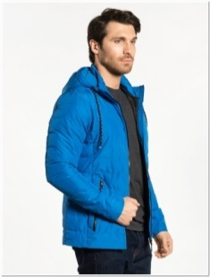 | 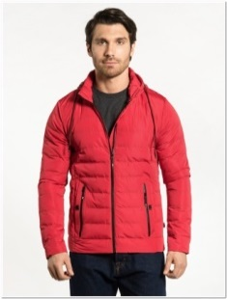 | 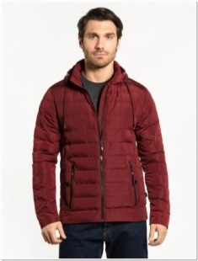 | 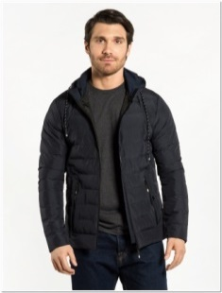
 |  |  | • Синий
 |  |  | • Индиго
 |  |  | • Хаки
 |  |  | • Голубой
 |  |  | • Красный
 |  |  | • Бордовый
 |  |  | • Тёмно-синий |  |  |  |  |  |  |  |  |  |  |  |  | С107-01 | С107-02 | С107-03 | С107-04 | С107-05 | С107-07 | С107-10 | С107-11
 |  |  | • |  |  |  |  |  |  |  |  |  |  |  |  | Чёрный | Синий | Индиго | Хаки | Голубой | Красный | Бордовый | Тёмно-синий
9 | С108 | 1300 | • Сине-индиго |  |  |  |  |  |  |  |  |  |  | Полиэстр 100% | Холлофайбер
 |  |  | • Сине-голубой
 |  |  | • Сине-красный
 |  |  | • Сине-зелёный
 |  |  | • Красно-синий
 |  |  | •
 |  |  | •
 |  |  | • |  |  |  |  |  |  |  |  |  |  |  |  | С108-0203 | С108-0205 | С108-0207 | С108-0213 | С108-0702
 |  |  | • |  |  |  |  |  |  |  |  |  |  |  |  | Сине-индиго | Сине-голубой | Сине-красный | Сине-зелёный | Красно-синий
10 | С111 | 1550 | • Чёрный |  |  |  |  |  |  |  |  |  |  | Полиэстр 100% | Холлофайбер
 |  |  | • Синий
 |  |  | • Индиго
 |  |  | • Хаки
 |  |  | • Голубой
 |  |  | • Светлый хаки
 |  |  | • Красный
 |  |  | • Бордовый |  |  |  |  |  |  |  |  |  |  |  |  | С111-01 | С111-02 | С111-03 | С111-04 | С111-05 | С111-06 | С111-07 | С111-10 | С111-11
 |  |  | • |  |  |  |  |  |  |  |  |  |  |  |  | Чёрный | Синий | Индиго | Хаки | Голубой | Светлый хаки | Красный | Бордовый | Тёмно-синий
11 | С112 | 1300 | • Чёрный |  |  |  |  |  |  |  |  |  |  | Полиэстр 100% | Синтепон | 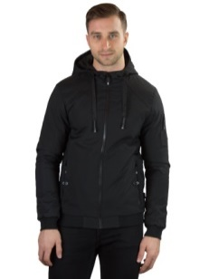 | 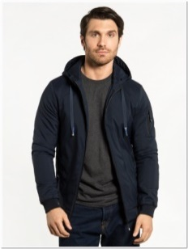 | 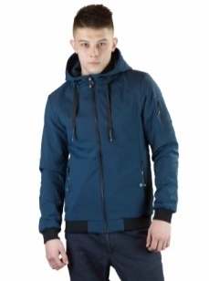 | 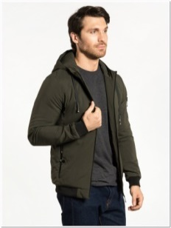 | 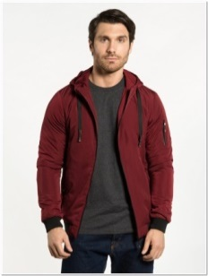
 |  |  | • Синий
 |  |  | • Индиго
 |  |  | • Хаки
 |  |  | • Бордовый
 |  |  | •
 |  |  | •
 |  |  | • |  |  |  |  |  |  |  |  |  |  |  |  | С112-01 | С112-02 | С112-03 | С112-04 | С112-10
 |  |  | • |  |  |  |  |  |  |  |  |  |  |  |  | Чёрный | Синий | Индиго | Хаки | Бордовый
12 | С113 | 1300 | • Сине-индиго |  |  |  |  |  |  |  |  |  |  | Полиэстр 100% | Синтепон | 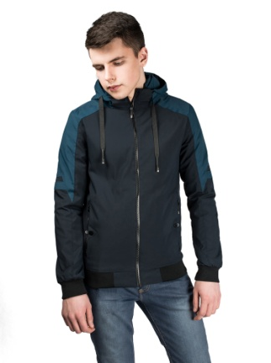 | 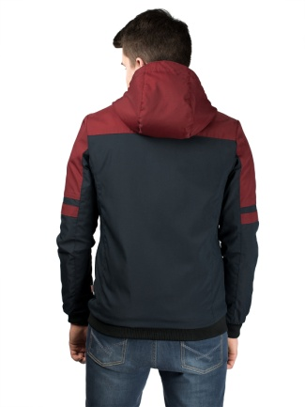
 |  |  | • Чёрно-бордовый
 |  |  | • Сине-хаки
 |  |  | • Сине-голубой
 |  |  | • Индиго-синий
 |  |  | • Хаки-синий
 |  |  | • Св. хаки-черный
 |  |  | • Бордово-черный |  |  |  |  |  |  |  |  |  |  |  |  | 10113-0203 | 10113-0110 | С113-0204 | С113-0205 | С113-0302 | С113-0402 | С113-0601 | С113-1001
 |  |  | • |  |  |  |  |  |  |  |  |  |  |  |  | Сине-индиго | Чёрно-бордовый | Сине-хаки | Сине-голубой | Индиго-синий | Хаки-синий | Св. хаки-черный | Бордово-черный
13 | С154 | 1300 | • Чёрный |  |  |  |  |  |  |  |  |  |  | Полиэстр 100% | Холлофайбер
 |  |  | • Синий
 |  |  | • Индиго
 |  |  | • Голубой
 |  |  | • Красный
 |  |  | • Серый
 |  |  | •
 |  |  | • |  |  |  |  |  |  |  |  |  |  |  |  | С154-01 | С154-02 | С154-03 | С154-05 | С154-07 | С154-08
 |  |  | • |  |  |  |  |  |  |  |  |  |  |  |  | Чёрный | Синий | Индиго | Голубой | Красный | Серый
14 | С156 | 1400 | • Чёрный |  |  |  |  |  |  |  |  |  |  | Полиэстр 100% | Холлофайбер
 |  |  | • Синий
 |  |  | • Индиго
 |  |  | • Голубой
 |  |  | • Красный
 |  |  | • Серый
 |  |  | •
 |  |  | • |  |  |  |  |  |  |  |  |  |  |  |  | С156-01 | С156-02 | С156-03 | С156-05 | С156-07 | С156-08
 |  |  | • |  |  |  |  |  |  |  |  |  |  |  |  | Чёрный | Синий | Индиго | Голубой | Красный | Серый
15 | С231 | 1400 | • Чёрный |  |  |  |  |  |  |  |  |  |  | Полиэстр 100% | Холлофайбер
 |  |  | • Синий
 |  |  | • Хаки
 |  |  | • Голубой
 |  |  | • Светлый хаки
 |  |  | • Красный
 |  |  | • Бордовый
 |  |  | • Тёмно-синий |  |  |  |  |  |  |  |  |  |  |  |  | С231-01 | С231-02 | С231-04 | С231-05 | С231-06 | С232-07 | С231-10 | С231-11 | С231-12
 |  |  | Т.зеленый |  |  |  |  |  |  |  |  |  |  |  |  | Чёрный | Синий | Хаки | Голубой | Светлый хаки | Красный | Бордовый | Тёмно-синий | Тёмно-зелёный
16 | С232 | 1400 | • Чёрный |  |  |  |  |  |  |  |  |  |  | Полиэстр 100% | Холлофайбер |  |  |  |  | 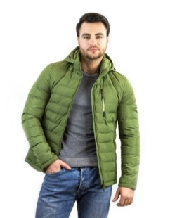
 |  |  | • Синий
 |  |  | • Хаки
 |  |  | • Голубой
 |  |  | • Светлый хаки
 |  |  | • Красный
 |  |  | • Бордовый
 |  |  | • Тёмно-синий |  |  |  |  |  |  |  |  |  |  |  |  | С232-01 | С232-02 | С232-04 | С232-05 | С232-06 | С232-07 | С232-10 | С232-11 | С232-12
 |  |  | • |  |  |  |  |  |  |  |  |  |  |  |  | Чёрный | Синий | Хаки | Голубой | Светлый хаки | Красный | Бордовый | Тёмно-синий | Тёмно-зелёный
17 | С96 | 1150 | • Чёрный |  |  |  |  |  |  |  |  |  |  | Полиэстр 100% | Холлофайбер
 |  |  | • Синий
 |  |  | • Голубой
 |  |  | •
 |  |  | •
 |  |  | •
 |  |  | •
 |  |  | • |  |  |  |  |  |  |  |  |  |  |  |  | С96-01 | С96-02 | С96-05
 |  |  | • |  |  |  |  |  |  |  |  |  |  |  |  | Чёрный | Синий | Голубой
18 | C001 | 1100 | • Чёрный |  |  |  |  |  |  |  |  |  |  | Полиэстр 100% | без наполнителя
 |  |  | • Синий
 |  |  | • Индиго
 |  |  | • Хаки
 |  |  | • Бордовый
 |  |  | •
 |  |  | •
 |  |  | • |  |  |  |  |  |  |  |  |  |  |  |  | C001-01 | C001-02 | C001-03 | C001-04 | C001-10
 |  |  | • |  |  |  |  |  |  |  |  |  |  |  |  | Чёрный | Синий | Индиго | Хаки | Бордовый
19 | C001A | 1100 | • Хаки |  |  |  |  |  |  |  |  |  |  | Полиэстр 100% | без наполнителя
 |  |  | • Голубой
 |  |  | • Бордовый
 |  |  | • Тёмно-синий
 |  |  | • Тёмно-зелёный
 |  |  | •
 |  |  | •
 |  |  | • |  |  |  |  |  |  |  |  |  |  |  |  | C001A-04 | C001A-05 | C001A-10 | C001A-11 | C001A-12
 |  |  | • |  |  |  |  |  |  |  |  |  |  |  |  | Хаки | Голубой | Бордовый | Тёмно-синий | Тёмно-зелёный
20 | C002 | 1100 | • Чёрно-Бордовый |  |  |  |  |  |  |  |  |  |  | Полиэстр 100% | без наполнителя
 |  |  | • Сине-хаки
 |  |  | • Сине-голубой
 |  |  | • Индиго-синий
 |  |  | • Хаки-синий
 |  |  | •
 |  |  | •
 |  |  | • |  |  |  |  |  |  |  |  |  |  |  |  | C002-0110 | C002-0204 | C002-0205 | C002-0302 | C002-0402
 |  |  | • |  |  |  |  |  |  |  |  |  |  |  |  | Чёрно-Бордовый | Сине-хаки | Сине-голубой | Индиго-синий | Хаки-синий
21 | C010 |  | • Синий |  |  |  |  |  |  |  |  |  |  | Полиэстр 100% | без наполнителя
 |  |  | •
 |  |  | •
 |  |  | •
 |  |  | •
 |  |  | •
 |  |  | •
 |  |  | • |  |  |  |  |  |  |  |  |  |  |  |  | C010-02
 |  |  | • |  |  |  |  |  |  |  |  |  |  |  |  | Синий
22 | C109 | 1400 | • Черный |  |  |  |  |  |  |  |  |  |  | Полиэстр 100% | без наполнителя | 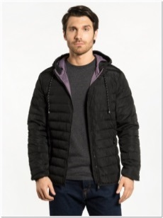 | 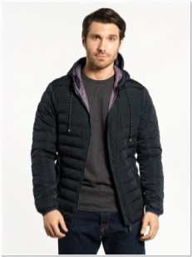 | 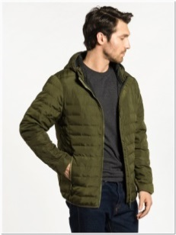
 |  |  | • Синий
 |  |  | • Хаки
 |  |  | • Тёмно-зелёный
 |  |  | •
 |  |  | •
 |  |  | •
 |  |  | • |  |  |  |  |  |  |  |  |  |  |  |  | С109-01 | С109-02 | С109-04 | С109-12
 |  |  | • |  |  |  |  |  |  |  |  |  |  |  |  | Черный | Синий | Хаки | Тёмно-зелёный
23 | С303 | 1100 | • Черный |  |  |  |  |  |  |  |  |  |  | Полиэстр 100% | без наполнителя
 |  |  | • Синий
 |  |  | •
 |  |  | •
 |  |  | •
 |  |  | •
 |  |  | •
 |  |  | • |  |  |  |  |  |  |  |  |  |  |  |  | С303-01 | С303-02
 |  |  | • |  |  |  |  |  |  |  |  |  |  |  |  | Черный | Синий

